연결정보
 | 모드버스 RTU 통신 | RS232 결선도
 | RS232 통신 설정은 컨트롤러의 통신 설정옵션과 맞추어야 함
 | 포트번호는 통신 설정옵션 중 기기번호와 맞추어야 함

 |  |  |  | 다이렉트 케이블 사용
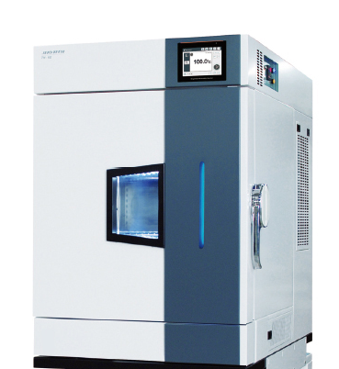

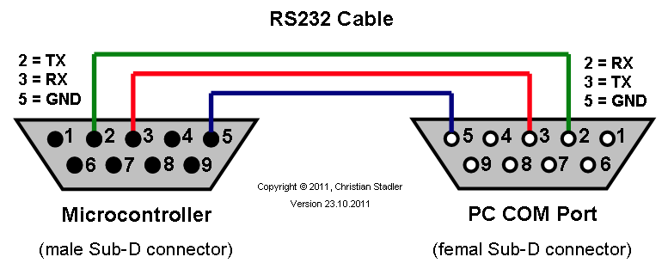
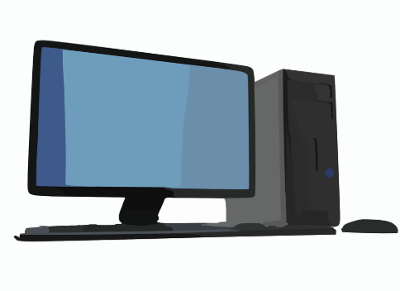

장비 |  |  | RS232 다이렉트케이블 |  | PC or 노트북

